Blad1
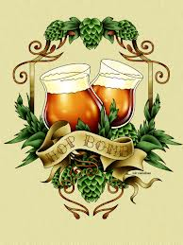
 | 

Brouwsel: | 99 a en b
Type: | dubbel
Klasse: | dubbel
Gebrouwen op: | 2014-12-17
Gebotteld op (schatting):
Bitterheid (IBU)
Geschatte kleur (EBC)
Recept hoeveelheid | 50+30

Ingrediënten | Ingrediënten | Hoeveelheid (g)
Maischen | Palemout 7ebc | 10800
 | munschener | 3600
 | Cara 120 | 1800
 | Aroma 150 | 3600
 | chocolade 800 | 220
kristalsuiker na open vergisting |  | 2000
Hop | Ingrediënten | Alfazuur (%) | Hoeveelheid (g) | http://www.brewersfriend.com/ibu-calculator/ | http://www.brewersfriend.com/srm-calculator/
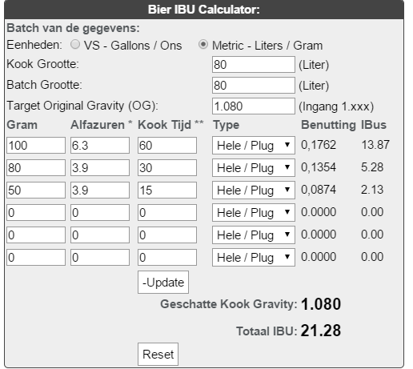
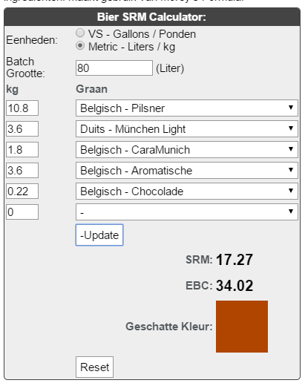
1e hop, 60 min koken | challenger | 6.3 | 100
2e hop, 30min koken | Hallertau Perle | 3.9 | 80
2e hop, 15 min koken | Hallertau Perle | 3.9 | 50

Gist | Ingrediënten | Hoeveelheid
Safebrew S-04 in vat b bij de 30 liter |  | 30
Safebrew Abbaye bij de 50 liter | 11,5 g per zakje | 3

Maischschema: | Temperatuur (°C) | Rusttijd (min.)
inmaichen | 50 | 1
eiwitrust | 60 | 25
beta amylase | 70 | 25
 | 75 | 5
denaturatie | 78 | 2

Tijdstip | Datum | SG | Volume
naar open vergisting** | 17-12-2014 verdeeld in vat A +B | 1080 | 80
naar gesloten vergisting**(gist afgetapt) | 29-12-2014 A (30 liter, S04) | 1030 | 30
naar gesloten vergisting**(gist afgetapt) | 29-12-2014 B (50 liter, Abbaye) | 1014 | 50
Bottelen | Schatting | 1014 | 80
 | 8.6 | % Alcohol***
***Alcoholpercentage ((begin SG) - Eind SG) *0,131
** Conische vergistingstank; open en gesloten vergisting is in dezelfde tank.
 | recept van Cees en met hem gebrouwen

